상품제안서
머레이 손난로 보조배터리 10000mAh 레인보우 C310 | 상품코드: F31797

 |  |  |  |  |  |  | 02-412-0044 | www.easy1.co.kr
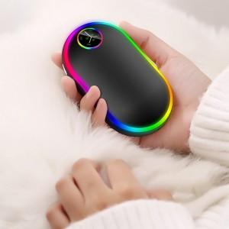

【상세/제작정보】

【인쇄/포장옵션】 | 실크, 컬러필름인쇄 / 포장지포장

【공급단가】 | 수량 | 50~ | 100~ | 500~ | 1,000~ | 2,000~
*VAT별도 | 단가 | 23,040원 | 22,650원 | 22,080원 | 21,690원 | 21,120원

【상품 URL】 | https://dev.easy1.co.kr:443/src/goods_detail.php?gdno=31797

